Readme

Guide d'utilisation du fichier de synthèse
Ce document récapitulatif est un extraits d'informations utiles pour la délivrance de compléments alimentaires à base de plantes. On retrouve un extrait d'élements retrouvables dans l'avis 2019-SA-0155 en annexe IV.
Les informations disponibles dans cet outil sont relatives aux contre-indications, aux interactions médicamenteuses, aux restrictions pour les populations spécifiques (femmes enceintes ou allaitantes ou populations pédiatriques) des plantes dans les compléments alimentaires .
Ces travaux ne constituent pas une évaluation des risques relatifs à la sécurité d'emploi de chaque plante dans les compléments alimentaires mais à une analyse des avertissements et recommandations existants dans les monographies de plantes médicinales de l'EMA
pouvant être extrapolées aux compléments alimentaires contenant ces mêmes plantes
Pour l'utilisation de plantes dans les CA chez les populations pédiatriques:
Un usage médicamenteux a été retenu dans le cas de situations cliniques bénignes n’étant pas associées à des risques majeurs de complications, compte tenu d’un recul d’utilisation suffisant
Dans ce cas-là, des posologies spécifiques sont proposées.
Pour ces plantes, le GT retient un usage possible uniquement dans les conditions précisées dans la monographie, à savoir pour un type de préparation et un niveau d’exposition équivalents à ceux de l’usage thérapeutique.
Il est nécessaire de se référer au tableau 5 "Plantes bénéficiant d'un usage pédiatrique dans les médicaments à base de plante et niveau d'exposition" (p.21) de l'avis.
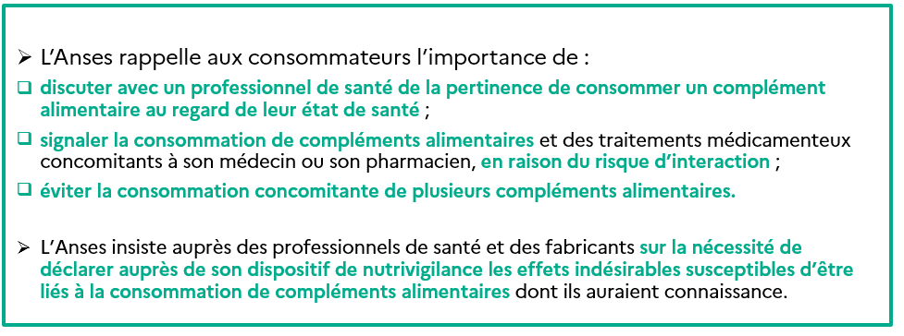

Pour étudier une plante :
1. Choissiez la plante parmi la sélection par son nom vernaculaire (filtre vert) ou par son nom scientifique (filtre bleu). Le composant sélectionné apparaît en vert (nom vernaculaire) ou en bleu (nom scientifique).
2. Pour changer la plante étudiée, cliquez sur le bouton "Effacez le filtre"

Pour étudier plusieurs plantes :
1. Cliquez sur le bouton "Sélection mutiple"
2. Choissiez les plantes parmi la sélection par leurs noms vernaculaires (filtre vert) ou par leurs noms scientifiques (filtre bleu). Les composants sélectionnés apparaîssent en vert (noms vernaculaires) ou en bleu (noms scientifiques).
3. Pour changer la plante étudiée, cliquez sur le bouton "Effacez le filtre"

